GIAVANG
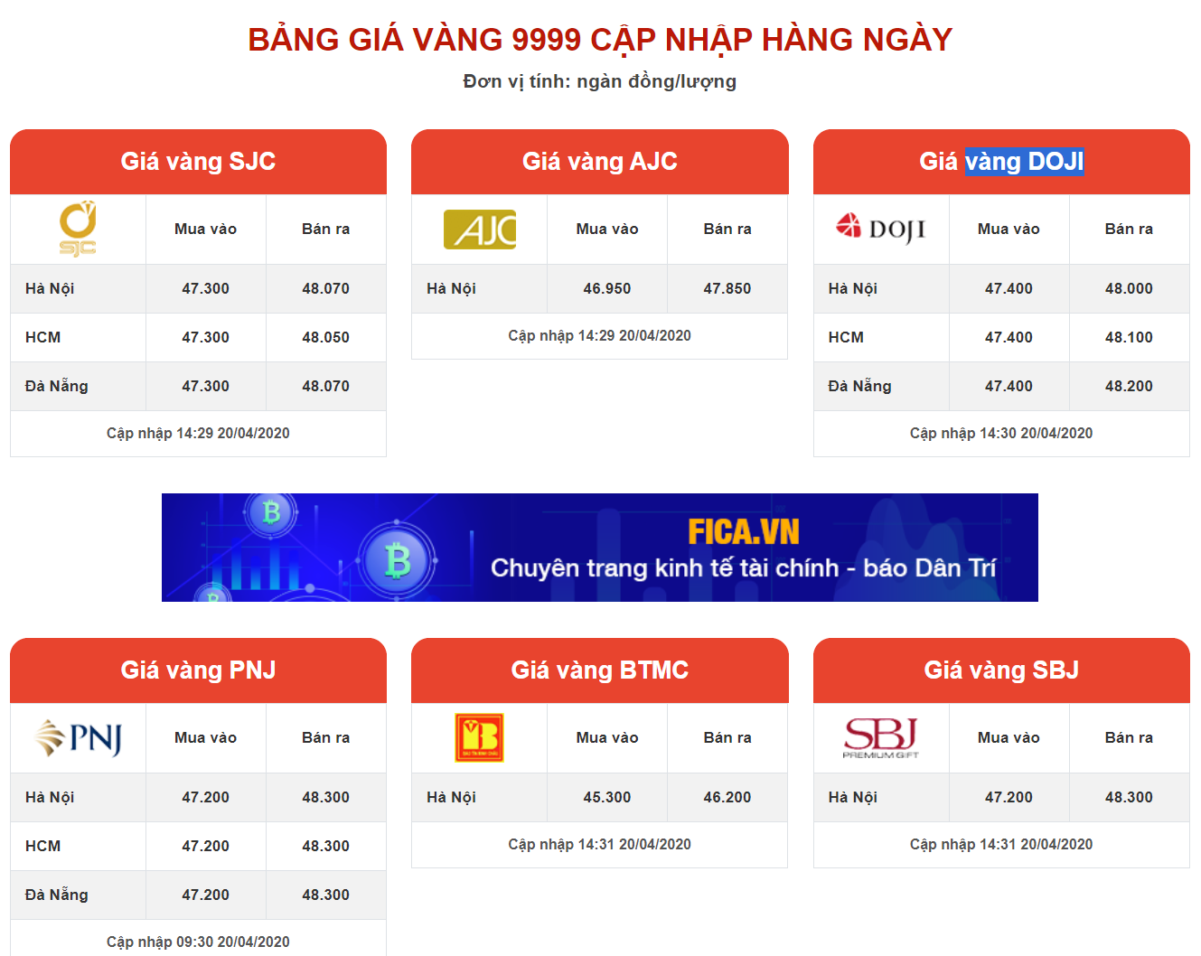
VANG |  | TINH_TP |  | GIAVANG
MAVANG | TENVANG | MATTP | TENTTP | MATTP | MAVANG | NGAYGIO | GMV | GBR
1 | SJC | HCM | TP HCM | HCM | 1 | 4/20/20 | 47300 | 48050
2 | PNJ | CT | CẦN THƠ | HN | 1 | 4/20/20 | 47300 | 48070
3 | AJC | DN | ĐÀ NẴNG
4 | SBJ | HN | HÀ NỘI
5 | BTMC

Sheet1
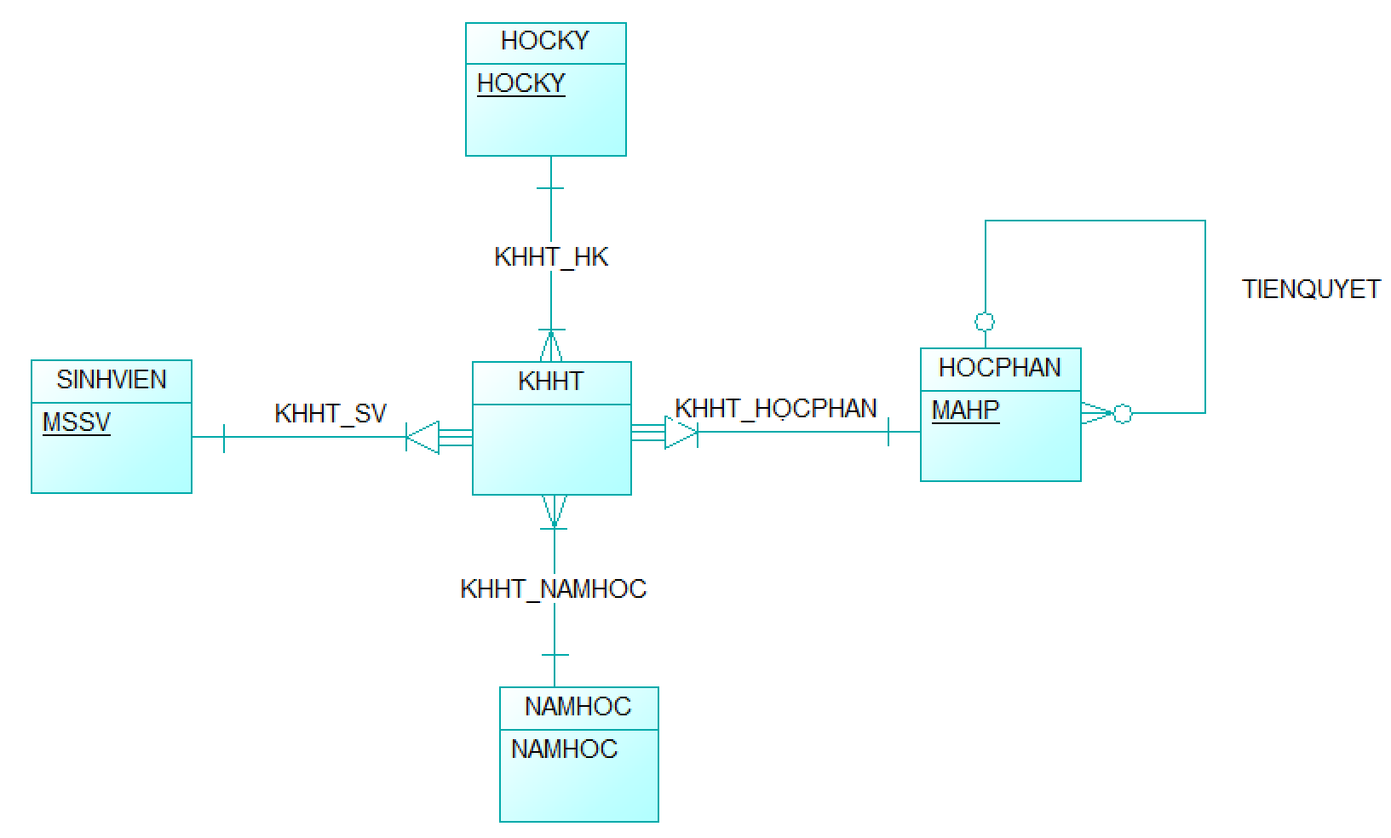
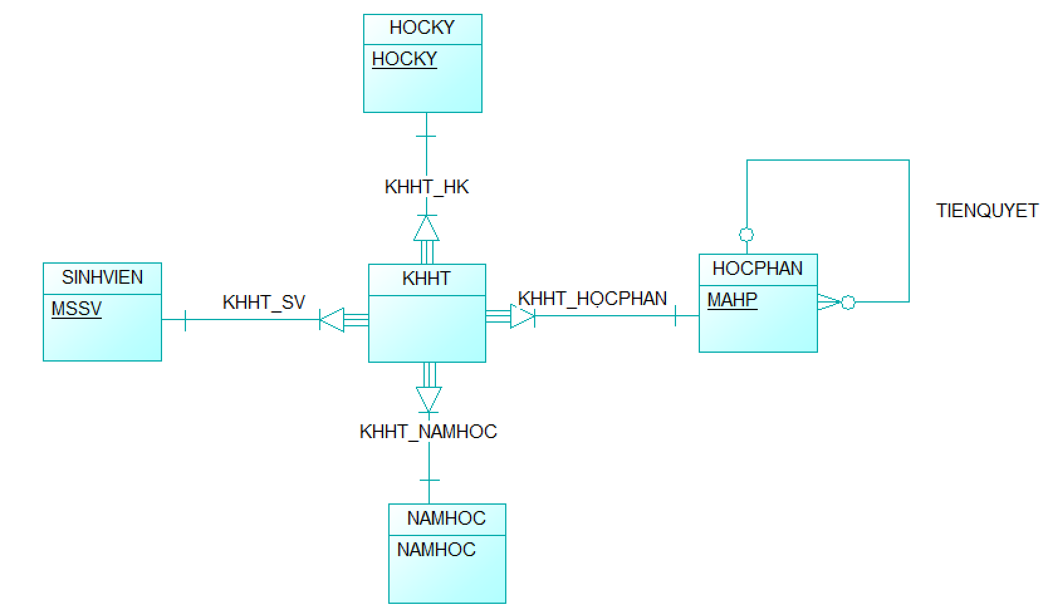
KHHT
MSSV | MAHP | HOCKY | NAMHOC
B2014722 | CT296 | 1 | 2223
B2014722 | CT296 | 2 | 2223

